Leeswijzer
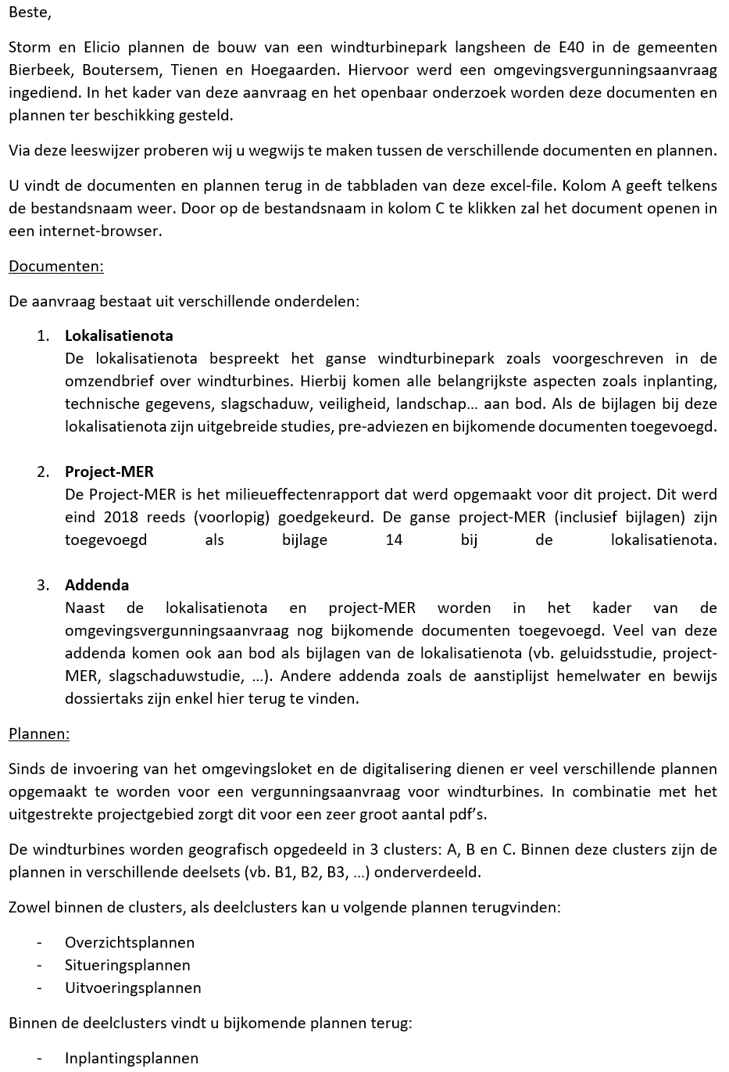
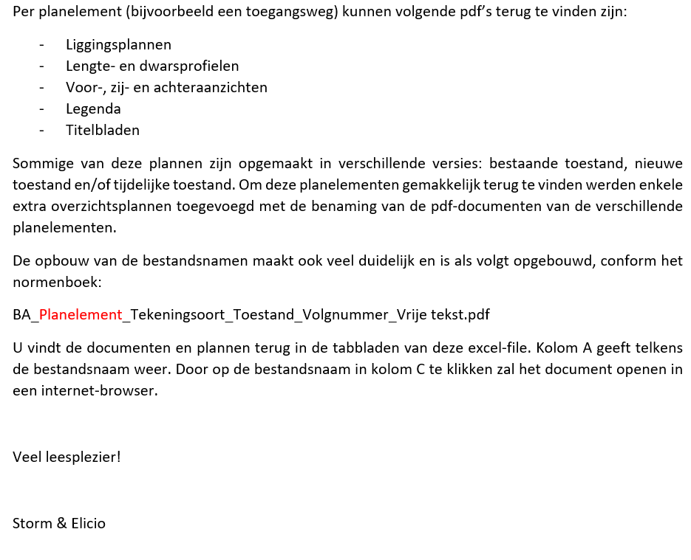
Project: Windproject E40 Boutersem
Projectnummer: 020/3215-0003/BE-WND-171-01
Initiatiefnemer: Storm 15 bvba i.s.m. Elicio nv
OMV referentie: 2019060298

Leeswijzer

DISCLAIMER: Voorliggende documenten zijn de documenten (excl. stedenbouwkundige foto's) die in het kader van de omgevingsvergunningsaanvraag van het windproject E40 Boutersem werden ingediend. Deze documenten worden louter informatief en officieus ter beschikking gesteld voor inzage tijdens het openbaar onderzoek. Alleen het dossier (inclusief stedenbouwkundige foto’s) dat geraadpleegd kan worden via het omgevingsloket,en het door de desbetreffende gemeente georganiseerde openbaar onderzoek, is officieel. Dit dossier heeft, in geval van eventuele verschillen of tegenstrijdigheden, voorrang op het dossier dat officieus raadpleegbaar is via de website www.windparke40.be. Storm of Elicio kan niet aansprakelijk gesteld worden voor eventuele technische problemen van de website www.windparke40.be en/of ontbrekende, onvolledige of onjuiste informatie op die website.

